R150A产品硬件规格书
R150A产品硬件规格书 Product specification
项目（Project）： | R150A移动服务机器人 | 更新日期（Updated）：2016.06.28 | 版本（Version）：V1.1
产品内部型号: | R150A-CMCC | 产品外部型号:
项次（Item) | 功能（Feature） | 规格描述（Specification description) | 需要标注信息（Remark）
外形/Id | 尺寸/Size: | 145cm
 | ID | 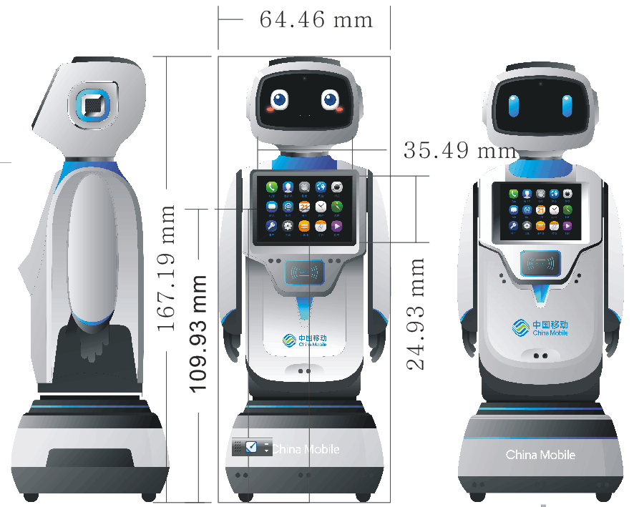
 | 颜色/Color： | 初步定义：蓝白灰结合，符合移动营业厅场景
关键部件1/ Key Component 1 | 算法/交互主控（Main Chip） | i5-6200U
 | GPU | Intel® HD Graphics 520
 | 显示器（Display） | 11.6寸HD IPS1366*768 | EDP 4*lane接口
 | 分辨率 | 1366*768
 | DDR存储器（ROM） | 4GB DDR4
 | Flash存储器（Flash Memory） | 120GB SSD固态硬盘
 | 喇叭（Loudspeaker） | 4欧2W ×2 | 胸前
 | 扇热风扇 | *1静音风扇

关键部件2/ Key Component 2 | 语音主控（Main Chip） | MT8735W
 | GPU | ARM Mali-T720 MP2
 | 显示器（Display） | 8寸HD IPS800*1280 | MIPI接口
 | 触摸屏（Touch Panel） | G+G 多点触控
 | 分辨率 | 800*1280
 | DDR存储器（ROM） | 1GB LPDDR3
 | Flash存储器（Flash Memory） | 16GB EMMC
 | 喇叭（Loudspeaker） | 有 | x2box(胸前)
关键部件3/ Key Component 3 | 底板控制器（MCU） | STM32 F401的32位ARM芯片
 | 电池（Battery） | 动力电池 20Ah 24V（预计充电需要10小时） | 充电时长在<12小时，保证机器人使用1天
 | MIC | 5MIC阵列 | 接MTK平台
 | 光机 | /
 | 摄像头（ Camera） | 前置5M | 接MTK平台

接口件/ Port | TF卡槽（SD soket） | /
 | SIM卡槽（SIM soket） | 支持 | 接MT平台
 | 充电接口（Charge Port） | 24V/DC | 具体看硬件评估，需要考虑在MTK平台电量显示
 | USB接口（USB Jack） | Micro USB | 传输数据留作升级刷机等操作
 | 指示灯（Indicator light） | 4PCS | MTK平台
 | 呼吸灯接口 | 单色呼吸灯阵（蓝色） | 耳朵*2灯，刷卡1灯条
 | HDMI | /
 | 身份证识别接口 | TTL电平的串口，需做一个转接小板 | 结构预留身份证识别模块位置
 | uart接口 | intel主板预留 | 接身份证识别模块转换板
 | uart接口 | MT平台主板预留 | 预留接身份证识别模块转换板
 | RJ45 | 外接激光导航模块 | 10/100/1000M 接接激光雷达
 | USB接口1 | USB转串口与MTK板通讯
 | USB接口2 | USB转串口与MCU通讯
 | USB接口3 | 1路 USB3.0 | 8PIN单排插座外接R200 3Dcamera
 | USB接口4 | 2路 USB2.0+2路 USB3.0 | 2 X USB TYPEA母座 直接接U盘等设备
 | 外接供电 | 采用底盘供电 | 连接器
 | 外接开关机 | 底盘控制开关机 | 连接器
 | 关机是否完成通知接口 | 在关机时通知电源控制板i5板关机已经完成，可以断开i5的电源 | 可以是I/O口或其他接口（考虑Windows系统崩溃问题）
 | IO扩展接口1 | GPIOX10 电平1.8V | 10PIN单排插座 一个GPIO唤醒主控板，一个GPIO唤醒板
 | IO扩展接口2 | 2路I2C+1路I2S+5GPIO | 16PIN双排插座 I2S接口支持12.288Mhz，64K或96K采样率（具体需和方案商）
 | 扇热接口 | 散热风扇和散热铜件 | 采用现有I5主板上得扇热方案
 | 智能家居接口 | /
数据/Data | Wifi | 支持双频，支持IEEE 801.11a/b/g/n
 | 2G | GSM850/900/1800/1900MHz | 移动不需要
 | 3G | WCDMA B1/B2/B5/B8 TD B34/B39 | 移动不需要
 | LTE | TDD B38/B39/B40/B41 FDD B1/B3/B7
 | FM | 后期可软件实现
 | Bluetooth | 支持 | 4.0版本
 | GPS | /
传感器/ Sensor | 重力感应（Gravitysensor） | 有
 | 智能家居 | /
 | 红外遥控 | /
 | 红外感应人体 | /
 | 红外传感器 | 预留 | x6（机器人*3，充电桩*3） 配合realsense传感器， 用于自动充电 结构预留
 | 红外测距避障传感器 | /
 | 防跌落 | / | 结构预留
 | 超声波传感器 | / | x9（底部*4，胸部*3，背部*2）结构预留
 | 激光雷达传感器 | / | 硬件无需，结构预留（考虑思岚激光雷达）
 | 深度视觉传感器 | realsense R200传感器
 | 触摸传感器 | 有 | x4
物理按键/ Physical Buttons | 电源键（Power） | 有 | 出厂默认为关闭状态
 | 急停开关 | 有 | 放置背部相对显眼位置
 | 音量+（Vol+） | 有 | 软硬件看下1拖2能否解决一起控制MT和intel平台（做不到就只控制MT）
 | 音量-（Vol-） | 有 | 软硬件看下1拖2能否解决一起控制MT和intel平台（做不到就只控制MT）
 | 开关机键 | 有 | 注意一拖三 电源、intel平台、MTK平台
机械马达 /Physical Motos | 轮子马达（Moto） | 有 | 带编码器和减速箱，大功率负载
 | 头部上下马达 | / | 头部无需上下摆动
 | 头部左右马达 | 左右摆动角度180度 | 带编码器和减速箱
 | 轮子 | 全向轮*4
通话/Call | Phone | 2G/3G通话/ Calling functions
 | 上网制式及速率 / Modem & Rate | GPRS/EDGE/3G/LTE
配件/Accessories | 自动充电底座（包含适配器） | 红外传感器x3（硬件Y108A无需准备） | 当机器人电量低于10%时，机器人主动自动回充，低于5%时不再行走
 | OTG数据线 | /
包装/Pack | 使用一个包装盒 | 整机、充电器、说明书、保修卡、防潮剂、防潮袋、托架、包装盒、物流盒 | 待ID设计验证，暂时不考虑设计包装盒，暂时考虑做成箱子带轮子整体放下机器人，可以到处推动携带展示
使用环境/Environment | 使用环境 | 1.爬坡能力：9度角度，能毛毯上行走， 2.跨越1cm高度坎 3.相对温湿度：工作状态：温度0～45℃，湿度15%～95%； 存储及运输状态：温度-20～50℃，湿度10%～95%； 4.行走速度：最大0.6m/s 5.载重：5KG | 品质要求： 1.安规、EMC、无线均满足3C，不得存在充电放点时漏电、冒烟着火等 2.机械运动时不得碰伤夹伤人，结构设计不得有尖角等，急停开关设计在必要时容易按压。 3.保证数据使用过程中安全，
软件规格/Software | 系统/OS | YOS2.0 ，上层基于 Android5.1系统版本 ； I5主板是基于win10 64bit
 | 软件特点 | 详见软件产品定义和软件定义需求
功能/Function | 高级功能 | 自动避障功能【能主动避开障碍物 （玻璃等透光物体避不开）】
 |  | 自动充电功能（既可以手动充也可以自动充）
 |  | 根据声源定位位置 | 根据说话声音辨别方向
 | 重点功能 | 远程遥控查看 | 手机遥控机器人
 |  | 手机说话转TTS传送给机器人 | 机器人播报出后台人员的说话
 |  | 业务问答 | 1、业务优惠介绍——为客户介绍近期的业务优惠，并能够清楚解答客户对优惠信息提出的疑问； 2、热点业务推荐——根据客户交流信息，为客户推荐热点业务，并指引客户如何办理
 |  | 进厅客户导流指引 | 询问客户需求，给出相应的办理操作指引，引导客户到相应区域进行业务办理（自主导航实用场景）
 |  | 家宽推广 | 可以介绍家庭宽带业务，并提供网页办理窗口
 |  | 后台控制系统 | 可以通过后台控制系统进行语音交互、遥控行走、播放材料以及远程升级
 |  | 厅内导购 | 扮演促销员的角色，根据客户需求，推荐业务、手机终端、4K电视、智能硬件等，介绍业务或产品信息和特点，引导客户办理与购买。
 | 基础功能 | 百科问答 | 商业问答、地图查询、股票查询、新闻、菜谱饮食、说方言、电影资讯、天气查询、养生资讯
 |  | 语音拍照 | 对小勇说拍张照
 |  | 互动娱乐 | 笑话、音乐卖萌

要求/Requirements | 硬件 | 1.复用Y50B主板屏， 2.胸前屏幕改大成11.6寸 3.马达动力加大，电流加大， 4.线材加长 5.注意底板和intel板子交互，及MTK板和底板通讯等
 | 结构 | 1.结构要加配重，整体重量预计控制在25kg（总负载30kg） 2.加realsense深度视觉 3.自动回充和避障和防跌落（结构预留） 4.底部激光（结构预留）
注：以上配置为R150A商业服务项目最终确认生产配置，各部门签字后生效。
项目部： 研发部: 产品部： 采购部： 硬件部： 结构部： 总经理：

